Sheet1
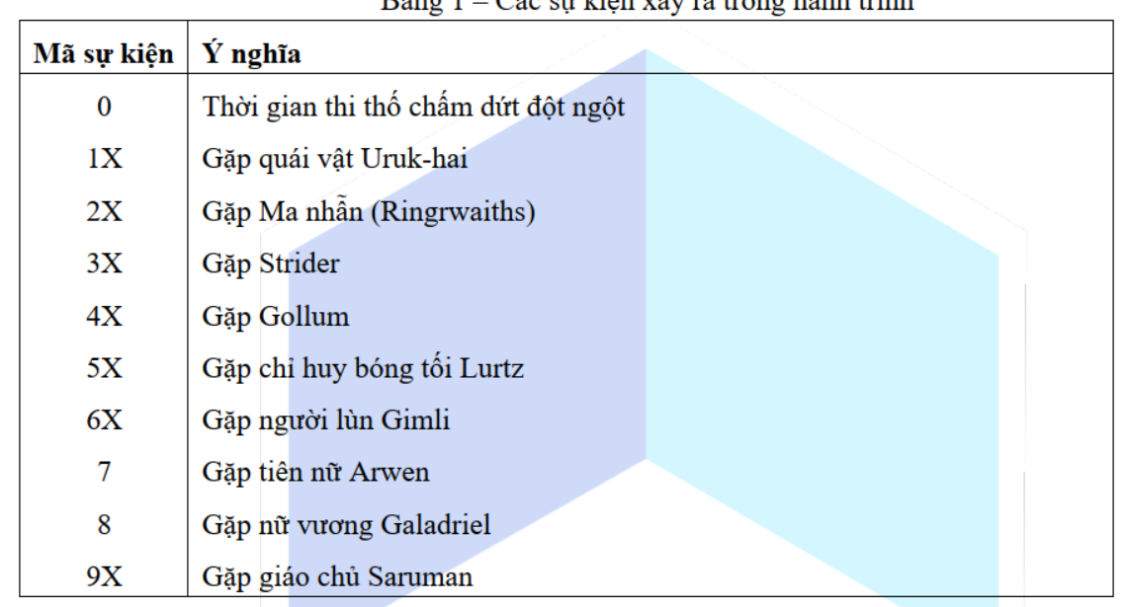
 | 1 |  | 2 |  | 3 |  | 4 |  | 5 |  | 6 |  | 7 |  | 8 | 9
 | Uruk-hai |  | Ma nhẫn (Ringrwaiths) |  | Strider |  | Gollum |  | bóng tối Lurtz |  | người lùn Gimli |  | tiên nữ Arwen | nữ vương Galadriel |  | giáo chủ Saruman
 | Thắng | Thua | Thắng | Thua | Thắng | Thua | Thắng | Thua | Thắng | Thua | Thắng | Thua | // | HP = Max | HP < Max | Thắng | Thua
HP |  | Giảm |  | Giảm |  | Giảm |  | Giảm |  | Giảm |  | Giảm |  |  | Max HP |  | Giảm
EC | Tăng |  | Tăng |  | Tăng |  | Tăng | Thay đổi EC (A1) | Tăng | Mất 3 Ring đầu EC (A2) | Tăng |  | EC + 1 (Giá trị EC +1) (S3) |  | EC mất cuối (S4) | Đảo ngược EC (A3) | Thay đổi EC (A3)

Người thường
_isildur | Không mất EC
_legolas |  |  |  |  | Không đấu |  |  |  |  |  | Không đấu |  |  |  | Không mất EC
_Gandalf | Không đấu |  | Không đấu |  |  |  |  |  |  |  | Không đấu

Thường | 3 |  | 3 |  | 3 |  | 3 |  | 3 |  | 3 |  | 2 | 3 |  | 3
_isildur | 1 |  | 1 |  | 1 |  | 1 |  | 1 |  | 1 |  | 2 | 1 |  | 1
_legolas | 3 |  | 3 |  | 0 |  | 3 |  | 3 |  | 0 |  | 2 | 1 |  | 3
_Gandalf | 0 |  | 0 |  | 3 |  | 3 |  | 3 |  | 0 |  | 2 | 3 |  | 3

